Лепесткова
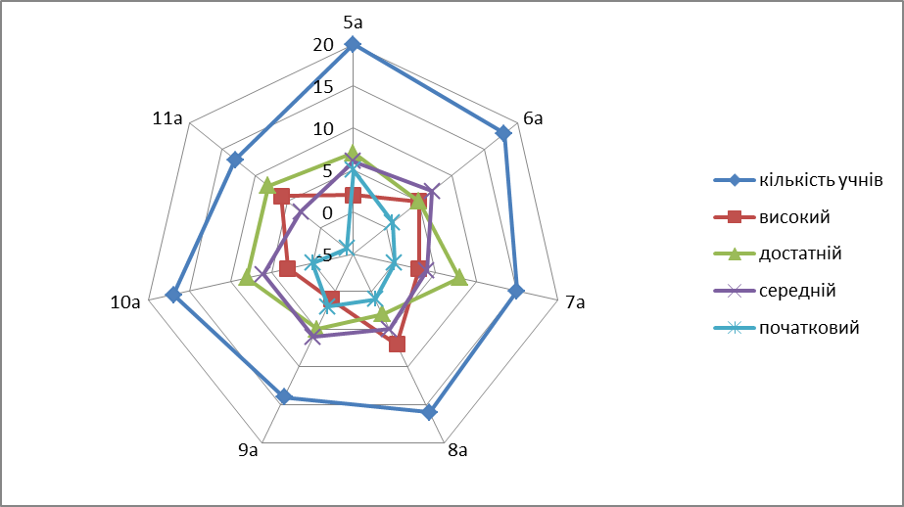
Клас | кількість учнів | високий | достатній | середній | початковий
5а | 20 | 2 | 7 | 6 | 5
6а | 18 | 5 | 5 | 7 | 1
7а | 15 | 3 | 8 | 4 | 0
8а | 16 | 7 | 3 | 5 | 1
9а | 14 | 1 | 5 | 6 | 2
10а | 17 | 3 | 8 | 6 | 0
11а | 13 | 6 | 8 | 3 | -4

Пропуски
група | пропуски | пподсветка |  |  | пі201
пі221 | 234 | #N/A | #N/A | #N/A | top
пі222 | 321 | #N/A | #N/A | #N/A | #N/A
пі211 | 87 | #N/A | 87 | #N/A | #N/A
пі212 | 632 | #N/A | #N/A | 632 | #N/A
пі201 | 654 | 654 | #N/A | 654 | 632
пі202 | 576 | #N/A | #N/A | 576 | 654
пі191 | 123 | #N/A | #N/A | #N/A | 576
пі192 | 482 | #N/A | #N/A | 482 | #N/A
 |  |  |  |  | #N/A

на 3 бала |  | підсвітити групу в якій найменше годин пропусків

на 4 бала |  | вище середнього

на 5 балів |  | топ-3

Пропуски Торнадо
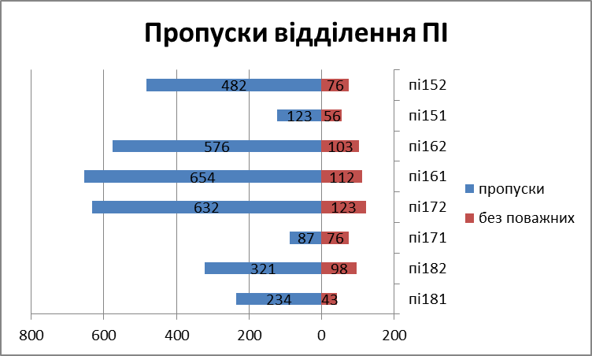
Пропуски відділення ПІ
група | пропуски | без поважних | https://www.youtube.com/watch?v=-ejrku6ITpM&t=4s&ab_channel=NikolayPavlov
пі181 | 234 | 43
пі182 | 321 | 98
пі171 | 87 | 76
пі172 | 632 | 123
пі161 | 654 | 112
пі162 | 576 | 103
пі151 | 123 | 56
пі152 | 482 | 76

Біоритми
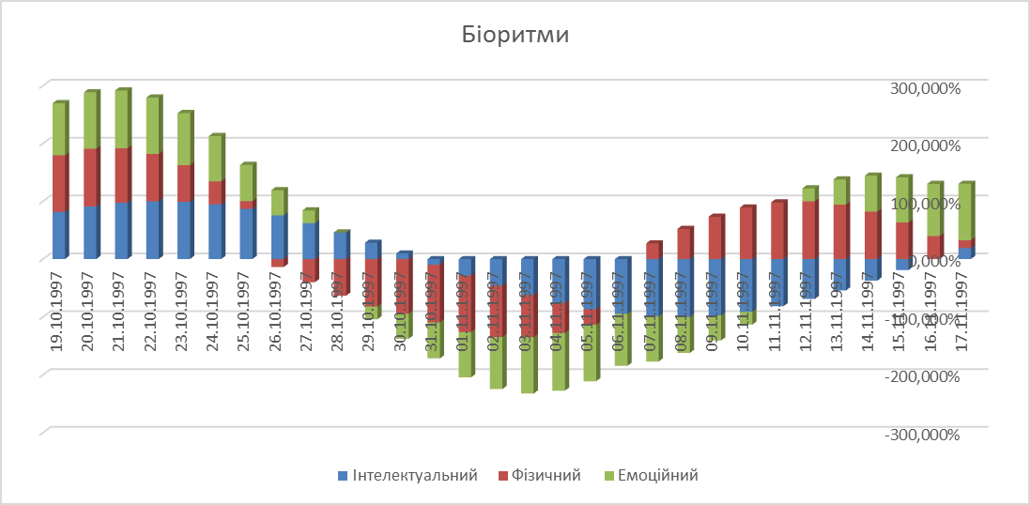
Розрахунок біоритмів людини на 30 днів
Таблиця № 1 |  |  | Таблиця № 3
Дата народженння | 2001-02-21 |  | 1 | 2 | 3 | 4 | 5 | 6
Початкова дата | 2021-09-01 | 7497 | № | Дата розрахунку | Кількість днів | Інтелектуальний | Фізичний | Емоційний | Оберіть значення
 |  |  | 1 | 2021-09-01 | 7497 | 90.96% | -26.98% | -100.00%
Таблиця № 2 |  |  | 2 | 2021-09-02 | 7498 | 97.18% | 0.00% | -97.49% |  | FALSE
Назва біоритму | Фаза | Картинки | 3 | 2021-09-03 | 7499 | 99.89% | 26.98% | -90.10%
Інтелектуальний | 33 |  | 4 | 2021-09-04 | 7500 | 98.98% | 51.96% | -78.18%
Фізичний | 23 |  | 5 | 2021-09-05 | 7501 | 94.50% | 73.08% | -62.35%
Емоційний | 28 |  | 6 | 2021-09-06 | 7502 | 86.60% | 88.79% | -43.39%
Показати картинки |  |  | 7 | 2021-09-07 | 7503 | 75.57% | 97.91% | -22.25%
 |  |  | 8 | 2021-09-08 | 7504 | 61.82% | 99.77% | 0.00%
Таблиця № 4 |  |  | 9 | 2021-09-09 | 7505 | 45.82% | 94.23% | 22.25%
Аналіз | Значення |  | 10 | 2021-09-10 | 7506 | 28.17% | 81.70% | 43.39%
Найменший % інтелектуального | -99.89% |  | 11 | 2021-09-11 | 7507 | 9.51% | 63.11% | 62.35%
 |  |  | 12 | 2021-09-12 | 7508 | -9.51% | 39.84% | 78.18% |  | 1. Заповніть четверте, п'яте та шосте поля таблиці № 3
Кількість днів з додатніми % фізичного | 16 |  | 13 | 2021-09-13 | 7509 | -28.17% | 13.62% | 90.10% |  | за формулою:
 |  |  | 14 | 2021-09-14 | 7510 | -45.82% | -13.62% | 97.49% |  | де t - кількість днів, що минули з дати народження до поточного моменту, P - фаза відповідного біоритму з таблиці №2. Результат повинен бути в процентній формі з трьома знаками після коми.
 |  |  | 15 | 2021-09-15 | 7511 | -61.82% | -39.84% | 100.00%
Дата найвищого % емоційного ритму |  |  | 16 | 2021-09-16 | 7512 | -75.57% | -63.11% | 97.49%
 |  |  | 17 | 2021-09-17 | 7513 | -86.60% | -81.70% | 90.10%
 |  |  | 18 | 2021-09-18 | 7514 | -94.50% | -94.23% | 78.18%
 |  |  | 19 | 2021-09-19 | 7515 | -98.98% | -99.77% | 62.35%
 |  |  | 20 | 2021-09-20 | 7516 | -99.89% | -97.91% | 43.39%
 |  |  | 21 | 2021-09-21 | 7517 | -97.18% | -88.79% | 22.25%
 |  |  | 22 | 2021-09-22 | 7518 | -90.96% | -73.08% | 0.00%
 |  |  | 23 | 2021-09-23 | 7519 | -81.46% | -51.96% | -22.25%
 |  |  | 24 | 2021-09-24 | 7520 | -69.01% | -26.98% | -43.39%
 |  |  | 25 | 2021-09-25 | 7521 | -54.06% | 0.00% | -62.35%
 |  |  | 26 | 2021-09-26 | 7522 | -37.17% | 26.98% | -78.18%
 |  |  | 27 | 2021-09-27 | 7523 | -18.93% | 51.96% | -90.10%
 |  |  | 28 | 2021-09-28 | 7524 | 0.00% | 73.08% | -97.49%
 |  |  | 29 | 2021-09-29 | 7525 | 18.93% | 88.79% | -100.00%
 |  |  | 30 | 2021-09-30 | 7526 | 37.17% | 97.91% | -97.49%

план-факт
 | план | факт | різниця
січень | 567 | 476 | 91
лютий | 345 | 376 | -31
березень | 987 | 789 | 198
квітень | 765 | 876 | -111
травень | 123 | 432 | -309
червень | 543 | 654 | -111
липень | 765 | 543 | 222
серпень | 46 | 67 | -21
вересень | 385 | 258 | 127
жовтень | 275 | 375 | -100
листопад | 454 | 543 | -89
грудень | 654 | 765 | -111

Ганта графік виконання проекту
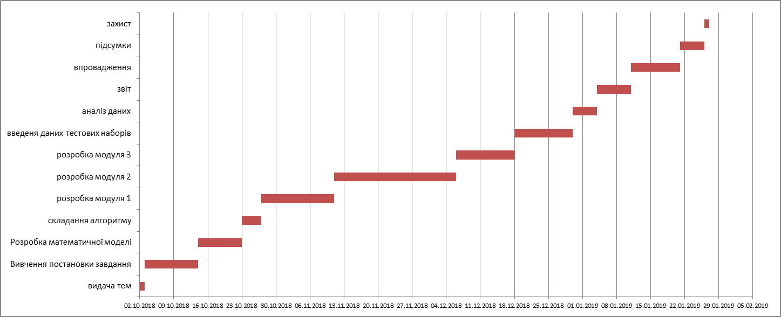
Етапи курсового проектування
етап проекту | початок проекту | тривалість
видача тем | 2018-10-02 | 1
Вивчення постановки завдання | 2018-10-03 | 11
Розробка математичної моделі | 2018-10-14 | 9
складання алгоритму | 2018-10-23 | 4
розробка модуля 1 | 2018-10-27 | 15
розробка модуля 2 | 2018-11-11 | 25
розробка модуля 3 | 2018-12-06 | 12
введеня даних тестових наборів | 2018-12-18 | 12
аналіз даних | 2018-12-30 | 5
звіт | 2019-01-04 | 7
впровадження | 2019-01-11 | 10
підсумки | 2019-01-21 | 5
захист | 2019-01-26 | 1

Cоздание проектной диаграммы Ганта в Excel - YouTube

Дві осі
 | січень | лютий | березень | квітень | травень | червень | липень | серпень | вересень | жовтень | листопад | грудень
фактичні продажі | 1234 | 1432 | 987 | 1644 | 2345 | 1645 | 3211 | 1621 | 1198 | 2197 | 1024 | 1043
рентабельність | 2.4% | 1.4% | 3.4% | 1.8% | 2.8% | 5.1% | 3.5% | 9.0% | 1.3% | 1.8% | 2.0% | 2.7%

Поверхня
$х^{2}+у^{2}+z^{2}$=16
 |  |  |  |  | на проміжку від -4 до 4

 | -4 | -3.5 | -3 | -2.5 | -2 | -1.5 | -1 | -0.5 | 0 | 0.5 | 1 | 1.5 | 2 | 2.5 | 3 | 3.5 | 4
-4 | #NUM! | #NUM! | #NUM! | #NUM! | #NUM! | #NUM! | #NUM! | #NUM! | 0 | #NUM! | #NUM! | #NUM! | #NUM! | #NUM! | #NUM! | #NUM! | #NUM!
-3.5 | #NUM! | #NUM! | #NUM! | #NUM! | #NUM! | 1.2247448714 | 1.6583123952 | 1.8708286934 | 1.9364916731 | 1.8708286934 | 1.6583123952 | 1.2247448714 | #NUM! | #NUM! | #NUM! | #NUM! | #NUM!
-3 | #NUM! | #NUM! | #NUM! | 0.86602540378 | 1.7320508076 | 2.1794494718 | 2.4494897428 | 2.5980762114 | 2.6457513111 | 2.5980762114 | 2.4494897428 | 2.1794494718 | 1.7320508076 | 0.86602540378 | #NUM! | #NUM! | #NUM!
-2.5 | #NUM! | #NUM! | 0.86602540378 | 1.8708286934 | 2.3979157617 | 2.7386127875 | 2.9580398915 | 3.0822070015 | 3.1224989992 | 3.0822070015 | 2.9580398915 | 2.7386127875 | 2.3979157617 | 1.8708286934 | 0.86602540378 | #NUM! | #NUM!
-2 | #NUM! | #NUM! | 1.7320508076 | 2.3979157617 | 2.8284271247 | 3.1224989992 | 3.3166247904 | 3.4278273002 | 3.4641016151 | 3.4278273002 | 3.3166247904 | 3.1224989992 | 2.8284271247 | 2.3979157617 | 1.7320508076 | #NUM! | #NUM!
-1.5 | #NUM! | 1.2247448714 | 2.1794494718 | 2.7386127875 | 3.1224989992 | 3.3911649916 | 3.5707142143 | 3.6742346142 | 3.7080992435 | 3.6742346142 | 3.5707142143 | 3.3911649916 | 3.1224989992 | 2.7386127875 | 2.1794494718 | 1.2247448714 | #NUM!
-1 | #NUM! | 1.6583123952 | 2.4494897428 | 2.9580398915 | 3.3166247904 | 3.5707142143 | 3.7416573868 | 3.8405728739 | 3.8729833462 | 3.8405728739 | 3.7416573868 | 3.5707142143 | 3.3166247904 | 2.9580398915 | 2.4494897428 | 1.6583123952 | #NUM!
-0.5 | #NUM! | 1.8708286934 | 2.5980762114 | 3.0822070015 | 3.4278273002 | 3.6742346142 | 3.8405728739 | 3.937003937 | 3.9686269666 | 3.937003937 | 3.8405728739 | 3.6742346142 | 3.4278273002 | 3.0822070015 | 2.5980762114 | 1.8708286934 | #NUM!
0 | 0 | 1.9364916731 | 2.6457513111 | 3.1224989992 | 3.4641016151 | 3.7080992435 | 3.8729833462 | 3.9686269666 | 4 | 3.9686269666 | 3.8729833462 | 3.7080992435 | 3.4641016151 | 3.1224989992 | 2.6457513111 | 1.9364916731 | 0
0.5 | #NUM! | 1.8708286934 | 2.5980762114 | 3.0822070015 | 3.4278273002 | 3.6742346142 | 3.8405728739 | 3.937003937 | 3.9686269666 | 3.937003937 | 3.8405728739 | 3.6742346142 | 3.4278273002 | 3.0822070015 | 2.5980762114 | 1.8708286934 | #NUM!
1 | #NUM! | 1.6583123952 | 2.4494897428 | 2.9580398915 | 3.3166247904 | 3.5707142143 | 3.7416573868 | 3.8405728739 | 3.8729833462 | 3.8405728739 | 3.7416573868 | 3.5707142143 | 3.3166247904 | 2.9580398915 | 2.4494897428 | 1.6583123952 | #NUM!
1.5 | #NUM! | 1.2247448714 | 2.1794494718 | 2.7386127875 | 3.1224989992 | 3.3911649916 | 3.5707142143 | 3.6742346142 | 3.7080992435 | 3.6742346142 | 3.5707142143 | 3.3911649916 | 3.1224989992 | 2.7386127875 | 2.1794494718 | 1.2247448714 | #NUM!
2 | #NUM! | #NUM! | 1.7320508076 | 2.3979157617 | 2.8284271247 | 3.1224989992 | 3.3166247904 | 3.4278273002 | 3.4641016151 | 3.4278273002 | 3.3166247904 | 3.1224989992 | 2.8284271247 | 2.3979157617 | 1.7320508076 | #NUM! | #NUM!
2.5 | #NUM! | #NUM! | 0.86602540378 | 1.8708286934 | 2.3979157617 | 2.7386127875 | 2.9580398915 | 3.0822070015 | 3.1224989992 | 3.0822070015 | 2.9580398915 | 2.7386127875 | 2.3979157617 | 1.8708286934 | 0.86602540378 | #NUM! | #NUM!
3 | #NUM! | #NUM! | #NUM! | 0.86602540378 | 1.7320508076 | 2.1794494718 | 2.4494897428 | 2.5980762114 | 2.6457513111 | 2.5980762114 | 2.4494897428 | 2.1794494718 | 1.7320508076 | 0.86602540378 | #NUM! | #NUM! | #NUM!
3.5 | #NUM! | #NUM! | #NUM! | #NUM! | #NUM! | 1.2247448714 | 1.6583123952 | 1.8708286934 | 1.9364916731 | 1.8708286934 | 1.6583123952 | 1.2247448714 | #NUM! | #NUM! | #NUM! | #NUM! | #NUM!
4 | #NUM! | #NUM! | #NUM! | #NUM! | #NUM! | #NUM! | #NUM! | #NUM! | 0 | #NUM! | #NUM! | #NUM! | #NUM! | #NUM! | #NUM! | #NUM! | #NUM!

Інтерактивна діаграма
https://www.youtube.com/watch?v=B-bCgWjBizU |  |  |  | початкове значення |  | 20

 | № | Країна | Площа | № | Країна | Площа
 | 1 | Франція | 552 | 20 | Ховатія | 57
 | 2 | Великобританія | 244 | 21 | Словенія | 20
 | 3 | Ірландія | 70 | 22 | Боснія і Герцеговина | 51
 | 4 | Нідерланди | 41 | 23 | Македонія | 26
 | 5 | Бельгія | 31 | 24 | Албанія | 29
 | 6 | Швейцарія | 41 | 20
 | 7 | Австрія | 84
 | 8 | Данія | 43
 | 9 | Норвегія | 387
 | 10 | Швеція | 450
 | 11 | Фінляндія | 338
 | 12 | Естонія | 45
 | 13 | Литва | 65
 | 14 | Польща | 313
 | 15 | Чехія | 128
 | 16 | Угорщина | 93
 | 17 | Румунія | 238
 | 18 | Болгарія | 111
 | 19 | Югославія | 102
 | 20 | Ховатія | 57
 | 21 | Словенія | 20
 | 22 | Боснія і Герцеговина | 51
 | 23 | Македонія | 26
 | 24 | Албанія | 29
 | 25 | Германія | 132
 | 26 | Італія | 301
 | 27 | Іспанія | 508
 | 28 | Україна | 603

маска
Методичні рекомендації | x | y1 | y2 | y3 | y4 | y5 | y6 | y7 | y8 | y9
1. При введені формули, яка починається з від’ємного коефіцієнта, доцільно взяти коефіцієнт в дужки. | -6 | 9 | 9.25
2. Якщо потрібно ввести однакові формули, доцільно їх копіювати, при цьому використовуються відносні посилання. | -5.5 | 7.5625 | 8.890625
3. При переміщення курсора по діаграмі з’являється підказки (на якому елементі діаграми в даний момент знаходиться курсор). Це допомагає активізувати елемент. | -5 | 6.25 | 8.5625
4. Встановити крок для x рівним 0,5. | -4.5 | 5.0625 | 8.265625
5. При створенні діаграми в Початкові дані захвачувати назви стовпчиків. | -4 | 4 | 8
 | -3.5 | 3.0625 | 7.765625
Завдання 1. Побудувати графіки функцій «МАСКА» | -3 | 2.25 | 7.5625 |  | 5.5 |  |  |  | 4 | 4
 | -2.5 | 1.5625 | 7.390625 |  | 5.875 |  |  |  | 4.375 | 3.625
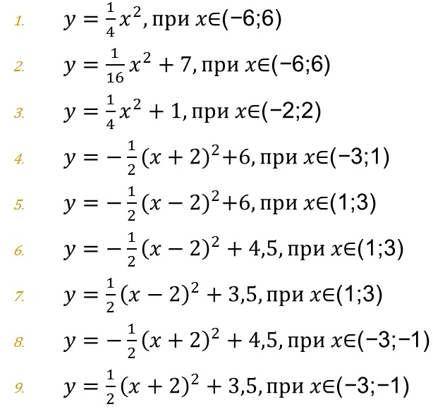
 | -2 | 1 | 7.25 | 2 | 6 |  |  |  | 4.5 | 3.5
 | -1.5 | 0.5625 | 7.140625 | 1.5625 | 5.875 |  |  |  | 4.375 | 3.625
 | -1 | 0.25 | 7.0625 | 1.25 | 5.5 |  |  |  | 4 | 4
 | -0.5 | 0.0625 | 7.015625 | 1.0625
 | 0 | 0 | 7 | 1
 | 0.5 | 0.0625 | 7.015625 | 1.0625
 | 1 | 0.25 | 7.0625 | 1.25 |  | 5.5 | 4 | 4
 | 1.5 | 0.5625 | 7.140625 | 1.5625 |  | 5.875 | 4.375 | 3.625
 | 2 | 1 | 7.25 | 2 |  | 6 | 4.5 | 3.5
 | 2.5 | 1.5625 | 7.390625 |  |  | 5.875 | 4.375 | 3.625
 | 3 | 2.25 | 7.5625 |  |  | 5.5 | 4 | 4
 | 3.5 | 3.0625 | 7.765625
 | 4 | 4 | 8
 | 4.5 | 5.0625 | 8.265625
 | 5 | 6.25 | 8.5625
 | 5.5 | 7.5625 | 8.890625
 | 6 | 9 | 9.25

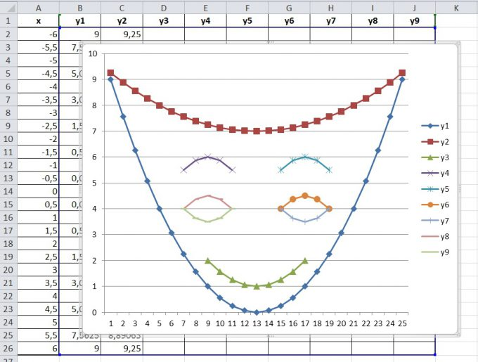
 | y1 | y2 | y3 | y4 | y5 | y6 | y7 | y8 | y9
 | 9 | 9.25
 | 7.5625 | 8.890625
 | 6.25 | 8.5625
 | 5.0625 | 8.265625
 | 4 | 8
 | 3.0625 | 7.765625
 | 2.25 | 7.5625 |  | 5.5 |  |  |  | 4 | 4
 | 1.5625 | 7.390625 |  | 5.875 |  |  |  | 4.375 | 3.625
 | 1 | 7.25 | 2 | 6 |  |  |  | 4.5 | 3.5
 | 0.5625 | 7.140625 | 1.5625 | 5.875 |  |  |  | 4.375 | 3.625
 | 0.25 | 7.0625 | 1.25 | 5.5 |  |  |  | 4 | 4
 | 0.0625 | 7.015625 | 1.0625
 | 0 | 7 | 1
 | 0.0625 | 7.015625 | 1.0625
 | 0.25 | 7.0625 | 1.25 |  | 5.5 | 4 | 4
 | 0.5625 | 7.140625 | 1.5625 |  | 5.875 | 4.375 | 3.625
 | 1 | 7.25 | 2 |  | 6 | 4.5 | 3.5
 | 1.5625 | 7.390625 |  |  | 5.875 | 4.375 | 3.625
 | 2.25 | 7.5625 |  |  | 5.5 | 4 | 4
 | 3.0625 | 7.765625
 | 4 | 8
 | 5.0625 | 8.265625
 | 6.25 | 8.5625
 | 7.5625 | 8.890625
 | 9 | 9.25

водоспад
 | Доход |  |  |  | https://www.youtube.com/watch?v=6P7Mi1M1KEc&ab_channel=%D0%9E%D0%BB%D1%96%D0%BC%D0%BF%D1%96%D0%BD%D1%84%D0%BE%D1%80%D0%BC%D0%B0%D1%86%D1%96%D0%B9%D0%BD%D0%B8%D1%85%D1%82%D0%B5%D1%85%D0%BD%D0%BE%D0%BB%D0%BE%D0%B3%D1%96%D0%B9-it%3Aolymp
Январь | 100 | 100
Февраль | 90 | 90 | 10 | 0
Март | 60 | 60 | 30 | 0
Апрель | 40 | 40 | 20 | 0
Май | 30 | 30 | 10 | 0
Июнь | 45 | 30 | 0 | 15
Июль | 70 | 45 | 0 | 25
Август | 63 | 63 | 7 | 0
Сентябрь | 48 | 48 | 15 | 0
Октябрь | 18 | 18 | 30 | 0
Ноябрь | 28 | 18 | 0 | 10
Декабрь | 38 | 28 | 0 | 10
 |  | 38

 |  |  |  | Январь
 | 100 |  |  | 0
 | 90 | 10 | 0 | 0
 | 60 | 30 | 0 | 0
 | 40 | 20 | 0 | 0
 | 30 | 10 | 0 | 0
 | 30 | 0 | 15 | 0
 | 45 | 0 | 25 | 0
 | 63 | 7 | 0 | 0
 | 48 | 15 | 0 | 0
 | 18 | 30 | 0 | 0
 | 18 | 0 | 10 | 0
 | 28 | 0 | 10 | 0
 | 38

графік з картою
https://www.youtube.com/watch?v=00xwsFsM8Ok&ab_channel=%D0%91%D0%B8%D0%BB%D1%8F%D0%BB%D0%A5%D0%B0%D1%81%D0%B5%D0%BD%D0%BE%D0%B2%E2%80%93Excel%2CVBA%26More
Город | Показатель | Год | Значение | Город | Показник | X | Y
Штутгарт | Продажи | 2020 | 20500 | Штутгарт | 11400 | 30.00 | 17.00
Франкфурт | Продажи | 2020 | 12200 | Франкфурт | 8600 | 30.00 | 35.00 | Показник | Рік
Кёльн | Продажи | 2020 | 12000 | Кёльн | 6800 | 10.00 | 50.00 | Продажи | 2018
Бремен | Продажи | 2020 | 7600 | Бремен | 5800 | 32.70 | 75.00
Мюнхен | Продажи | 2020 | 19500 | Мюнхен | 13300 | 62.00 | 11.50
Гамбург | Продажи | 2020 | 19000 | Гамбург | 10300 | 45.50 | 80.00
Дрезден | Продажи | 2020 | 17200 | Дрезден | 12600 | 88.00 | 50.50
Берлин | Продажи | 2020 | 19600 | Берлин | 14200 | 81.00 | 67.50
Штутгарт | Продажи | 2019 | 16000
Франкфурт | Продажи | 2019 | 11400
Кёльн | Продажи | 2019 | 9500
Бремен | Продажи | 2019 | 7500
Мюнхен | Продажи | 2019 | 14100
Гамбург | Продажи | 2019 | 13300
Дрезден | Продажи | 2019 | 14000
Берлин | Продажи | 2019 | 14700
Штутгарт | Продажи | 2018 | 11400
Франкфурт | Продажи | 2018 | 8600
Кёльн | Продажи | 2018 | 6800
Бремен | Продажи | 2018 | 5800
Мюнхен | Продажи | 2018 | 13300
Гамбург | Продажи | 2018 | 10300
Дрезден | Продажи | 2018 | 12600
Берлин | Продажи | 2018 | 14200
Штутгарт | Персонал | 2020 | 34
Франкфурт | Персонал | 2020 | 21
Кёльн | Персонал | 2020 | 35
Бремен | Персонал | 2020 | 23
Мюнхен | Персонал | 2020 | 23
Гамбург | Персонал | 2020 | 22
Дрезден | Персонал | 2020 | 30
Берлин | Персонал | 2020 | 18
Штутгарт | Персонал | 2019 | 21
Франкфурт | Персонал | 2019 | 34
Кёльн | Персонал | 2019 | 7
Бремен | Персонал | 2019 | 18
Мюнхен | Персонал | 2019 | 11
Гамбург | Персонал | 2019 | 38
Дрезден | Персонал | 2019 | 9
Берлин | Персонал | 2019 | 25
Штутгарт | Персонал | 2018 | 15
Франкфурт | Персонал | 2018 | 16
Кёльн | Персонал | 2018 | 10
Бремен | Персонал | 2018 | 15
Мюнхен | Персонал | 2018 | 20
Гамбург | Персонал | 2018 | 13
Дрезден | Персонал | 2018 | 22
Берлин | Персонал | 2018 | 44
Штутгарт | Клиентская база | 2020 | 168
Франкфурт | Клиентская база | 2020 | 65
Кёльн | Клиентская база | 2020 | 36
Бремен | Клиентская база | 2020 | 56
Мюнхен | Клиентская база | 2020 | 80
Гамбург | Клиентская база | 2020 | 152
Дрезден | Клиентская база | 2020 | 108
Берлин | Клиентская база | 2020 | 250
Штутгарт | Клиентская база | 2019 | 128
Франкфурт | Клиентская база | 2019 | 84
Кёльн | Клиентская база | 2019 | 80
Бремен | Клиентская база | 2019 | 48
Мюнхен | Клиентская база | 2019 | 165
Гамбург | Клиентская база | 2019 | 100
Дрезден | Клиентская база | 2019 | 98
Берлин | Клиентская база | 2019 | 200
Штутгарт | Клиентская база | 2018 | 120
Франкфурт | Клиентская база | 2018 | 45
Кёльн | Клиентская база | 2018 | 77
Бремен | Клиентская база | 2018 | 60
Мюнхен | Клиентская база | 2018 | 140
Гамбург | Клиентская база | 2018 | 121
Дрезден | Клиентская база | 2018 | 104
Берлин | Клиентская база | 2018 | 120

